Лист1
Растения для аквариумов. |  |  |  |  |  | ЗАКАЗАТЬ
Прайс - лист. |  |  |  |  |  | 0 | 0
№ | Фото | Артикул | Наименование | Высота, см. | Цена, руб. | Кол-во, шт | Сумма
1 | 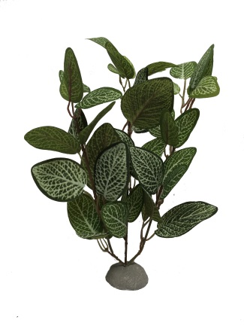 | 1000 | БерезкаБ | 30 | 170 |  | 0
2 | 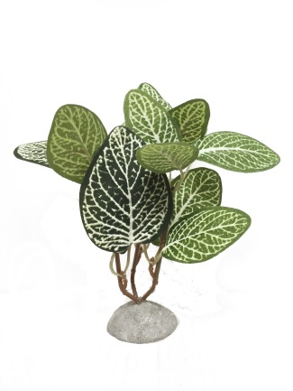 | 1001 | БерезкаМ | 20 | 90 |  | 0
3 | 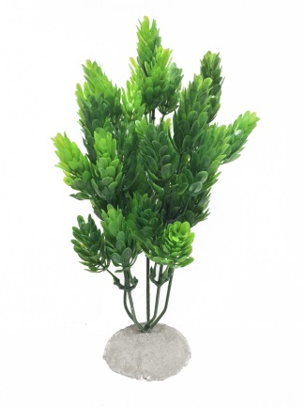 | 1010 | ШишкиБЗ | 24 | 170 |  | 0
4 | 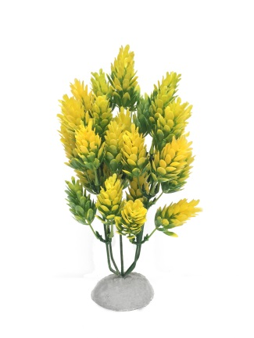 | 1011 | ШишкиБЖ | 24 | 170 |  | 0
5 | 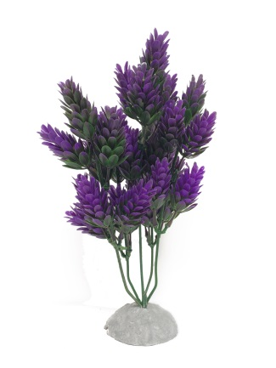 | 1012 | ШишкиБС | 24 | 170 |  | 0
6 | 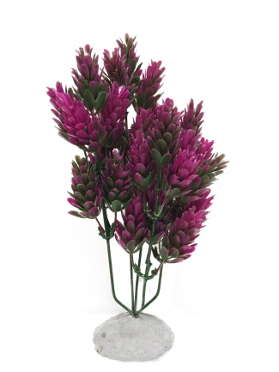 | 1013 | ШишкиБФ | 24 | 170 |  | 0
7 | 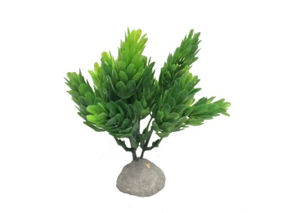 | 1020 | ШишкиМЗ | 12 | 90 |  | 0
8 | 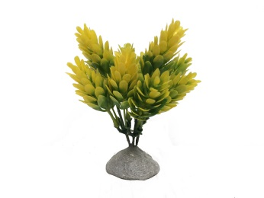 | 1021 | ШишкиМЖ | 12 | 90 |  | 0
9 | 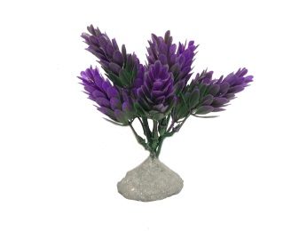 | 1022 | ШишкиМС | 12 | 90 |  | 0
10 | 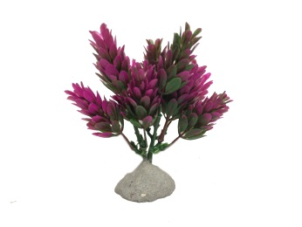 | 1023 | ШишкиМФ | 12 | 90 |  | 0
11 | 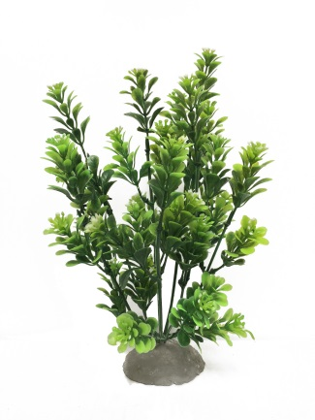 | 1030 | СамшитБ | 24 | 170 |  | 0
12 | 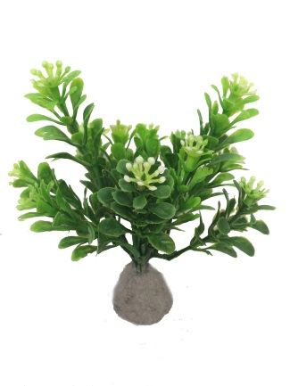 | 1031 | СамшитМ | 12 | 90 |  | 0
13 | 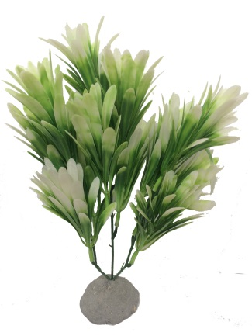 | 1040 | БарбарисББ | 23 | 170 |  | 0
14 | 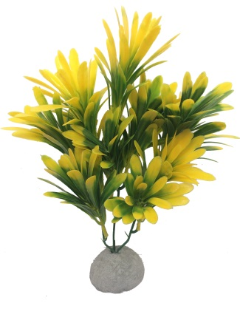 | 1041 | БарбарисБЖ | 23 | 170 |  | 0
15 | 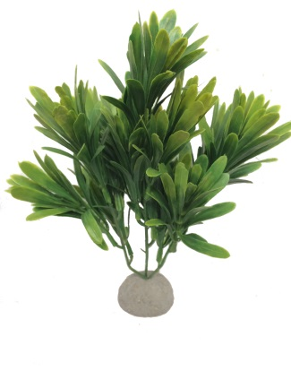 | 1042 | БарбарисБЗ | 23 | 170 |  | 0
16 | 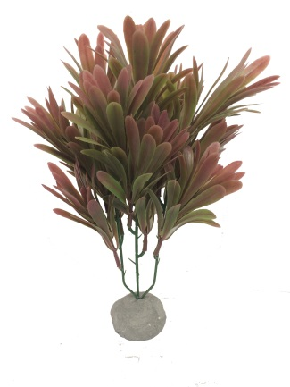 | 1043 | БарбарисБК | 23 | 170 |  | 0
17 | 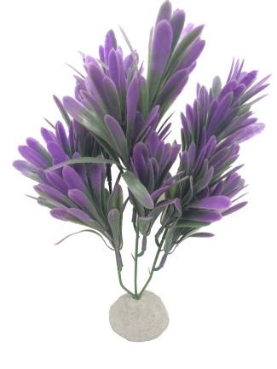 | 1044 | БарбарисБС | 23 | 170 |  | 0
18 | 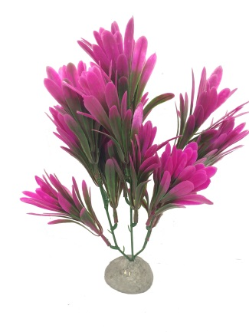 | 1045 | БарбарисБФ | 23 | 170 |  | 0
19 | 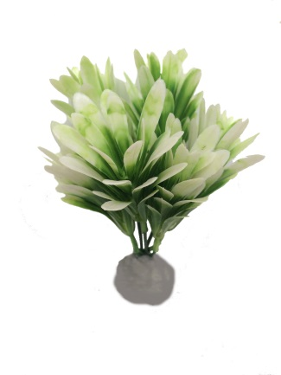 | 1050 | БарбарисМБ | 14 | 90 |  | 0
20 | 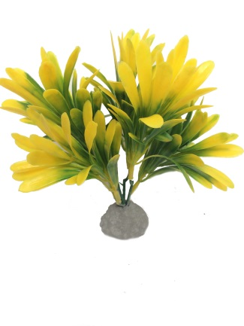 | 1051 | БарбарисМЖ | 14 | 90 |  | 0
21 | 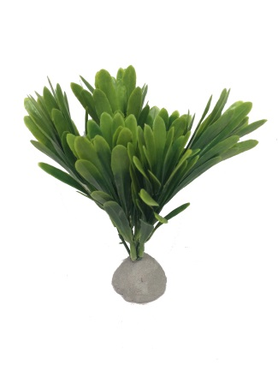 | 1052 | БарбарисМЗ | 14 | 90 |  | 0
22 | 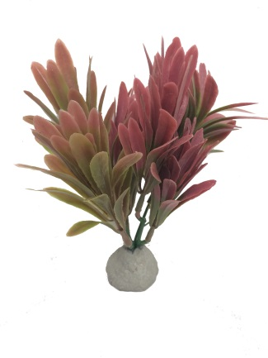 | 1053 | БарбарисМК | 14 | 90 |  | 0
23 | 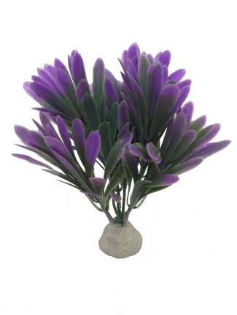 | 1054 | БарбарисМС | 14 | 90 |  | 0
24 | 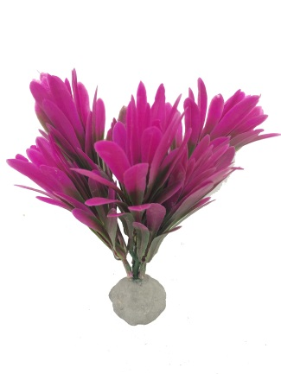 | 1055 | БарбарисМФ | 14 | 90 |  | 0
25 | 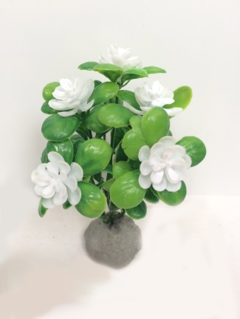 | 1060 | ЛюдвигияЦвБ | 10 | 70 |  | 0
26 | 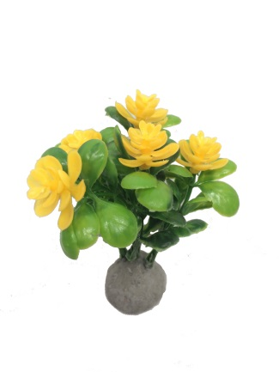 | 1061 | ЛюдвигияЦвЖ | 10 | 70 |  | 0
27 | 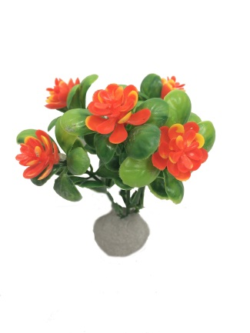 | 1062 | ЛюдвигияЦвО | 10 | 70 |  | 0
28 | 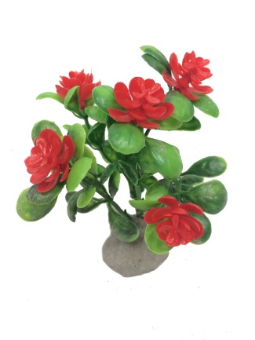 | 1063 | ЛюдвигияЦвК | 10 | 70 |  | 0
29 | 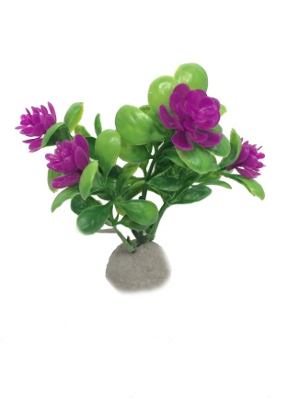 | 1064 | ЛюдвигияЦвФ | 10 | 70 |  | 0
30 | 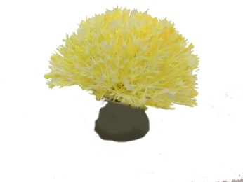 | 1070 | ОдуванчикБЖ | 8 | 90 |  | 0
31 | 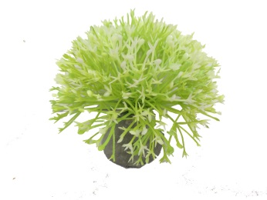 | 1071 | ОдуванчикБЗ | 8 | 90 |  | 0
32 | 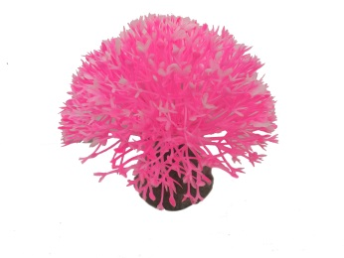 | 1072 | ОдуванчикБР | 8 | 90 |  | 0
33 | 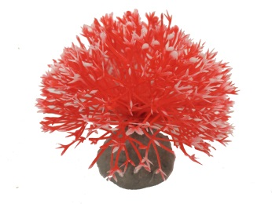 | 1073 | ОдуванчикБК | 8 | 90 |  | 0
34 | 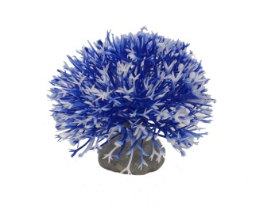 | 1074 | ОдуванчикБС | 8 | 90 |  | 0
35 | 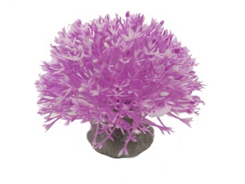 | 1075 | ОдуванчикБФ | 8 | 90 |  | 0
36 | 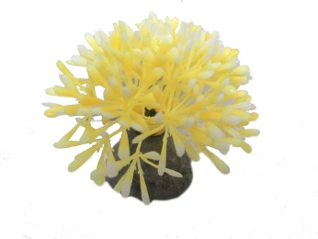 | 1080 | ОдуванчикМЖ | 6 | 70 |  | 0
37 | 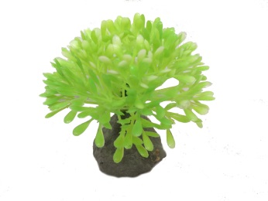 | 1081 | ОдуванчикМЗ | 6 | 70 |  | 0
38 | 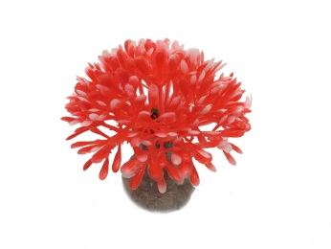 | 1082 | ОдуванчикМК | 6 | 70 |  | 0
39 | 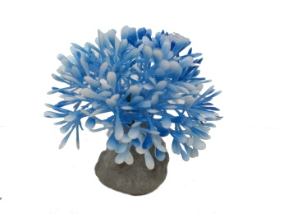 | 1083 | ОдуванчикМС | 6 | 70 |  | 0
40 | 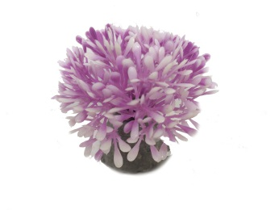 | 1084 | ОдуванчикМФ | 6 | 70 |  | 0
41 | 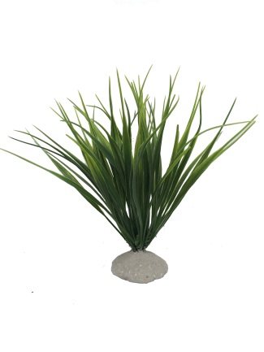 | 1090 | Осока10Б | 18 | 170 |  | 0
42 | 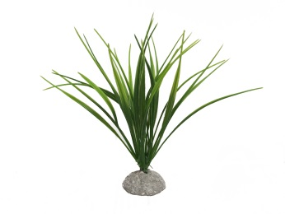 | 1091 | Осока10М | 18 | 90 |  | 0
43 | 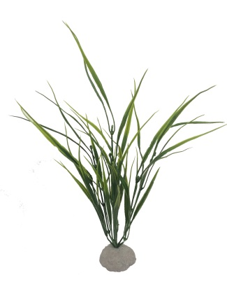 | 1092 | Осока10В | 32 | 170 |  | 0
44 | 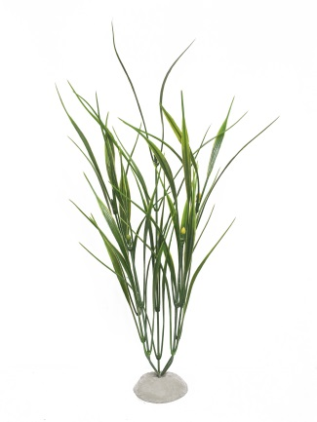 | 1093 | Лимонник | 40 | 170 |  | 0
45 | 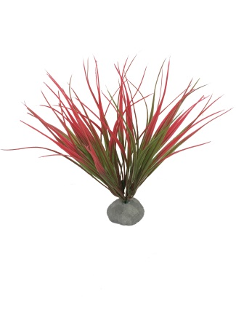 | 1100 | Осока10БК | 18 | 170 |  | 0
46 | 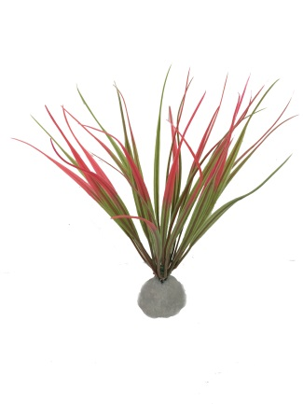 | 1101 | Осока10МК | 18 | 90 |  | 0
47 | 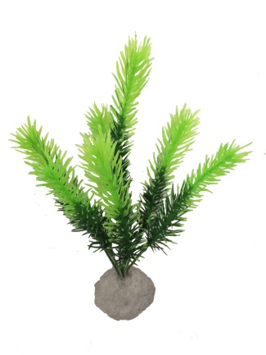 | 1110 | ЗвездаЗ | 19 | 90 |  | 0
48 | 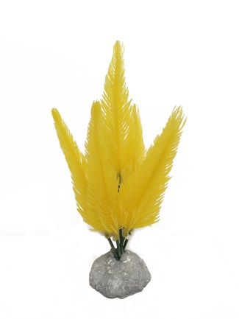 | 1111 | ЗвездаЖ | 17 | 90 |  | 0
49 | 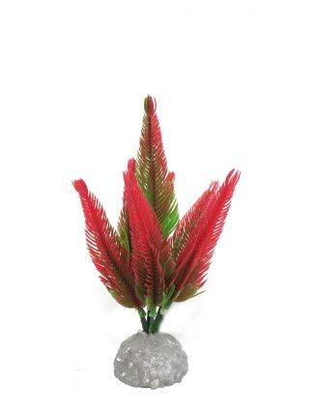 | 1112 | ЗвездаК | 17 | 90 |  | 0
50 | 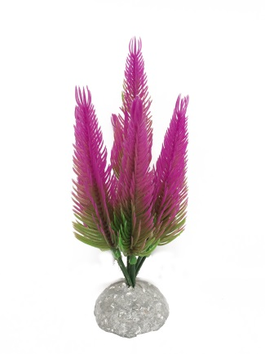 | 1113 | ЗвездаФ | 17 | 90 |  | 0
51 |  | 1120 | ОсинкаЗ | 24 | 170 |  | 0
52 |  | 1121 | ОсинкаК | 24 | 170 |  | 0
53 |  | 1130 | Осока16/12 | 22 | 170 |  | 0
54 |  | 1131 | Осока16В | 35 | 230 |  | 0
55 |  | 1140 | ЛюдвигияБ | 23 | 170 |  | 0
56 |  | 1141 | ЛюдвигияМ | 13 | 90 |  | 0
57 |  | 1142 | ЛюдвигияМ4 | 12 | 70 |  | 0
58 |  | 1150 | АмбулияБ | 37 | 170 |  | 0
59 |  | 1151 | АмбулияМ | 18 | 90 |  | 0
60 |  | 1152 | АмбулияМ4 | 14 | 70 |  | 0
61 |  | 1160 | КабомбаБ | 37 | 170 |  | 0
62 |  | 1161 | КабомбаМ | 17 | 90 |  | 0
63 |  | 1162 | КабомбаМ4 | 14 | 70 |  | 0
64 |  | 1170 | ПапоротникШБ | 32 | 170 |  | 0
65 |  | 1171 | ПапоротникШМ | 24 | 90 |  | 0
66 |  | 1180 | ВолосыБ | 33 | 170 |  | 0
67 |  | 1181 | ВолосыЖ | 33 | 170 |  | 0
68 |  | 1182 | ВолосыК | 33 | 170 |  | 0
69 |  | 1183 | ВолосыС | 33 | 170 |  | 0
70 |  | 1190 | ЯблоняМЗ | 12 | 90 |  | 0
71 |  | 1191 | ЯблоняМЖ | 12 | 90 |  | 0
72 |  | 1192 | ЯблоняМК | 12 | 90 |  | 0
73 |  | 1193 | ЯблоняМС | 12 | 90 |  | 0
74 |  | 1200 | Осока12З | 26 | 170 |  | 0
75 |  | 1201 | Осока12Ж | 26 | 170 |  | 0
76 |  | 1202 | Осока12К | 26 | 170 |  | 0
77 |  | 1203 | Осока12Ф | 26 | 170 |  | 0
78 |  | 1210 | Осока12ВЗ | 33 | 230 |  | 0
79 |  | 1211 | Осока12ВЖ | 33 | 230 |  | 0
80 |  | 1212 | Осока12ВК | 33 | 230 |  | 0
81 |  | 1213 | Осока12ВФ | 33 | 230 |  | 0
82 |  | 1220 | ЭхинодорусПлБ | 8 | 90 |  | 0
83 |  | 1221 | ЭхинодорусПлМ | 8 | 70 |  | 0
84 |  | 1230 | ПапоротникПл | 34 | 230 |  | 0
85 |  | 1231 | ПапоротникПальма | 32 | 230 |  | 0
86 |  | 1232 | ГоргонарияЗ | 33 | 230 |  | 0
87 |  | 1233 | ГоргонарияБ | 33 | 230 |  | 0
88 |  | 1240 | СфагнумБ | 23 | 170 |  | 0
89 |  | 1241 | СфагнумМ | 16 | 90 |  | 0
90 |  | 1242 | СфагнумМ4 | 10 | 70 |  | 0
91 |  | 1250 | ЛаврБ | 27 | 170 |  | 0
92 |  | 1251 | ЛаврМ | 21 | 90 |  | 0
93 |  | 1252 | ЛаврМ4 | 10 | 70 |  | 0

